Feuil1
 |  | Caractérisation hydromorphologique des cours d’eau (CarHyCE) |  |  |  |  | Caractérisation hydromorphologique des cours d’eau (CarHyCE)

Informations générales |  |  |  |  | Logistique |  |  |  | Compétences
 |  |  |  | 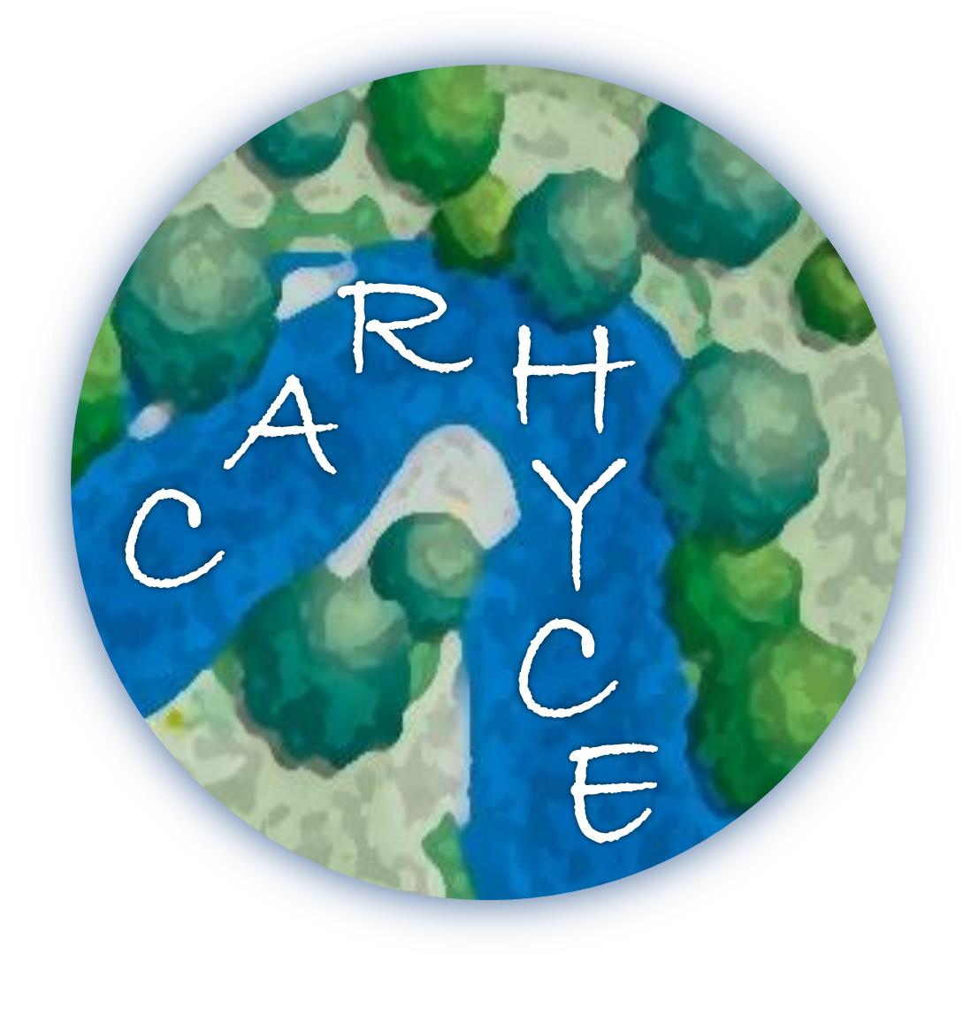 |  |  | 1/2 journée | 5

 | Description | L’hydromorphologie des cours d’eau est une des composante majeure de son état de santé. Ces caractéristiques dépendent des conditions naturelles et paysagères et peuvent être altérées par les activités humaines. Carhyce est le protocole de recueil de données hydromorphologiques à l'échelle d’une station sur les cours d'eau prospectables à pied. Les données sont standardisées et comparables dans le temps et d’un site à l’autre.
 |  |  |  |  |  | Rôles |  |  | Formation Carhyce pour la mise en œuvre du protocole et la saisie des données dans l’application – 3 j
 |  |  |  |  |  | DN | DR | SD
 |  |  |  |  |  | Animation Base de données | Coordination | Relevés de terrain
 | Objectif | Relever les caractéristiques morphologique du cours d’eau au travers de différents ateliers : Définition de la station ; Granulométrie ; Pente de la ligne d’eau ; Débit ; Transects ; Caractérisation de la zone riparienne ; Colmatage… |  | Animation
 |  |  |  | Animation nationale: Karl Kreutzenberger Animation régionale: Samuel Dembski

 |  |  |  |  |  | Protocole |  |  | Matériel
 | Utilisation | Quantifier l'altération hydromorphologique des cours d'eau. Orienter les mesures de gestion. Définir un cadre de travail lors d'opérations de restauration. |  |  |  | Définition de la station (Appréciation visuelle du cours d’eau, géolocalisation, précise évaluation des grandeurs caractéristiques). Granulométrie (Mesure de 100 éléments sur le radier présentant la granulométrie la plus grossière). Pente de la ligne d’eau (Mesure du denivelé entre le niveau d’eau à l’amont et à l’aval de la station avec au moins 3 points intermédiaires). Débit. Transects (Matérialisation de 15 transects perpendiculaires à l’écoulement, espacés de la largeur à plein bord). Colmatage (Appréhender l’intensité du colmatage). |  |  | Obligatoire - Appareil photo, Barre à mine , Bâtonnets , Clinomètre , Courantomètre , GPS , Gabarit , Jalons-repères , Mires , Masse ou massette Niveau à bulle, mire à bulles et trépied, Pied à coulisse ou réglet, Piquets métalliques , Planche et crayon , Ruban de mesure (30 m) , Télémètre , Topofil et bobine. - Matériel hygiène et sécurité - Fiche de recueil Optionnel Calculatrice , Machette , Règle de maçon à bulle , Talkies-walkies (paire)

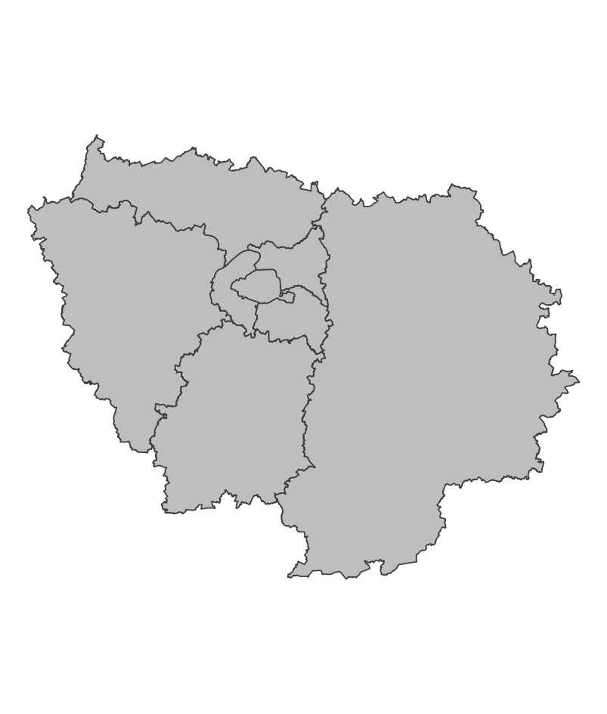
 | Zones de suivi
 |  |  | Stations des réseaux DCE Sites suivis dans le cadre d'opérations de restauration

 |  |  |  |  |  | Saisie/Validation des données |  |  | Diffusion des données
 |  |  |  |  |  | ROE | - Relevés des données sur le terrain - Saisie des données dans l’application web Carhyce (https://carhyce.eaufrance.fr/) Tous les 6 mois, les données migrent vers la plateforme IED (Interface d’Exploitation des Données), où elles sont traitées et mises en forme, permettant leur visualisation sous forme de graphiques. |  | Naïades: https://naiades.eaufrance.fr/acces-donnees#/hydromorphologie Interface d'Exploitation des Données Carhyce: https://analytics.huma-num.fr/ied_carhyce/
 |  |  |  | Partenariats
 |  |  |  | DRIEAT/DDT Agence de l'eau

 | Temporalité

 |  |  |  |  |  | Autres informations
 | Pour les stations DCE: tout les 6 ans Les relevés sont à effectuer en période d'étiage |  |  |  |  | Autres relevés: ROE

En savoir plus |  |  |  |  | En savoir plus

Editée le 2025-03-19

